상품제안서
노르딕욜로 북유럽 스타일 아트 캠핑 핸드타올 1p | 상품코드: F22952

 |  |  |  |  |  |  | 02-412-0044 | www.easy1.co.kr
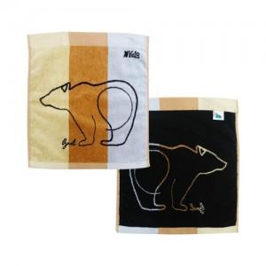

【상세/제작정보】 | -타올 파우치 포함 -가죽클립 포함x(클립 별도 문의)

【인쇄/포장옵션】 | 자수 / 타올 전용 파우치

【공급단가】 | 수량 | 100~ | 300~ | 500~ | 1,000~ | 3,000~
*VAT별도 | 단가 | 13,650원 | 13,440원 | 13,120원 | 12,600원 | 12,070원

【상품 URL】 | https://dev.easy1.co.kr:443/src/goods_detail.php?gdno=22952

